상품제안서
한지월학명함함 | 상품코드: F26559

 |  |  |  |  |  |  | 02-412-0044 | www.easy1.co.kr
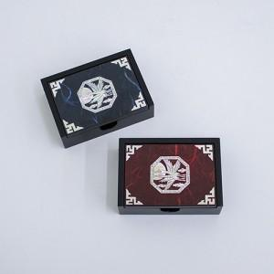

【상세/제작정보】 | 카톤 당 입수량 50개 카톤 당 배송비 5000원(vat별도) - 100개 미만 주문시 실크인쇄 30,000원, 포장비 200원(VAT별도) - 100개 이상 주문시 인쇄,포장,배송 무료

【인쇄/포장옵션】 | 실크 / 100개이상무료

【공급단가】 | 수량 | 50~ | 100~ | 500~ | 1,000~ | 2,000~
*VAT별도 | 단가 | 12,500원 | 12,300원 | 12,000원 | 11,700원 | 11,500원

【상품 URL】 | https://dev.easy1.co.kr:443/src/goods_detail.php?gdno=26559

